Composite
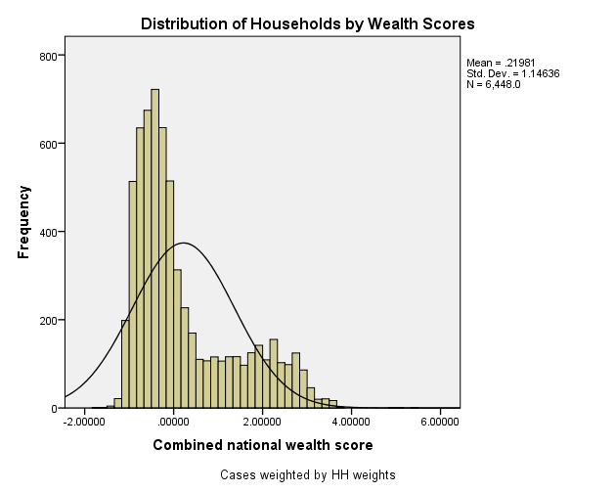
Combined Scores

 | Urban Area

 |  | Coefficientsa
 |  | Model |  | Unstandardized Coefficients |  | Standardized Coefficients | t | Sig.
 |  |  |  | B | Std. Error | Beta
 |  | 1 | (Constant) | 1.364 | 0.010 |  | 134.072 | 0.000
 |  |  | urbscore Urban wealth score | 1.096 | 0.010 | 0.948 | 107.606 | 0.000
 |  | a. Dependent Variable: comscore Common wealth score

 |  |  | Combined Score= 1.364+1.096 * Urban Score

 | Rural

 |  | Coefficientsa
 |  | Model |  | Unstandardized Coefficients |  | Standardized Coefficients | t | Sig.
 |  |  |  | B | Std. Error | Beta
 |  | 1 | (Constant) | -0.351 | 0.002 |  | -202.738 | 0.000
 |  |  | rurscore Rural wealth score | 0.545 | 0.002 | 0.975 | 315.176 | 0.000
 |  | a. Dependent Variable: comscore Common wealth score

 |  |  | Combined Score= -.351+.545 * Rural Score

 | Combined Score

 |  | Statistics
 |  | combscor Combined national wealth score
 |  | N | Valid | 6448
 |  |  | Missing | 0
 |  | Mean |  | 0.2198114
 |  | Std. Error of Mean |  | 0.01427601
 |  | Median |  | -0.2202682
 |  | Mode |  | 2.02836
 |  | Std. Deviation |  | 1.14635577
 |  | Skewness |  | 1.121
 |  | Std. Error of Skewness |  | 0.030
 |  | Kurtosis |  | 0.193
 |  | Std. Error of Kurtosis |  | 0.061
 |  | Minimum |  | -1.67764
 |  | Maximum |  | 5.38062
 |  | Percentiles | 20 | -0.6844068
 |  |  | 40 | -0.3814082
 |  |  | 60 | -0.0150404
 |  |  | 80 | 1.2878079

 | histrogram

